关系图
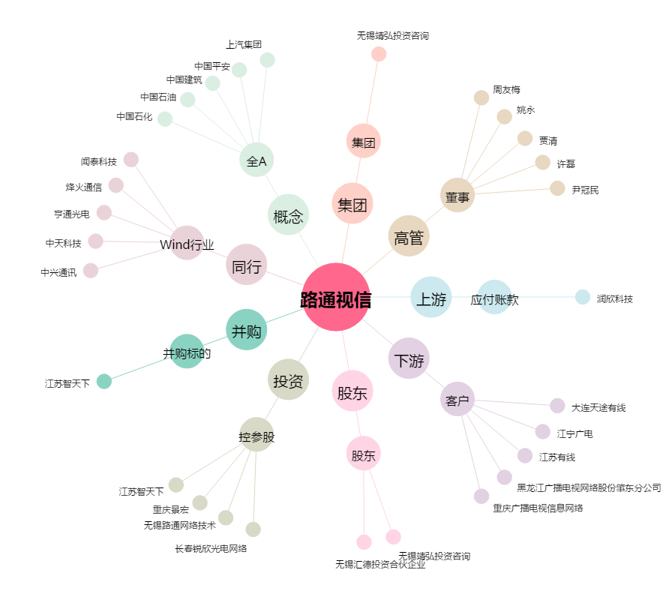
路通视信[300555.SZ] - 关系概览图

